Solicitud gráfica
 | Área: | Ciencias Naturales |  |  | Fecha:
 | Grado: | 10
 | Título del tema: | Las reacciones químicas |  |  | ¿Cuaderno de estudio o recurso? | Recurso
 | Editor: | Lyz Marcela Bernal |  |  | Motor del recurso | F6

 | Código guión o recurso: | CN_10_13_REC90 | ← Para determinar este código, visite la hoja de Ayuda
 |  |  |  |  | ESPECIFICACIÓN DE ARCHIVOS A ENTREGAR
Núm. | Archivo Shutterstock o ruta en web | Imagen para: | Tipo | Ubicación de la imagen en el recurso F6 | Nombre imagen SMALL | Tamaño imagen SMALL | Nombre imagen ZOOM | Tamaño imagen ZOOM | Descripción | Observaciones
IMG01 | 100605043 | Recurso F6 | Fotografía | Inicio | CN_10_13_REC90_IMG01.jpg | 350 x 230 px
IMG02 | 71875135 | Recurso F6 | Fotografía | Inicio | CN_10_13_REC90_IMG02.jpg | 350 x 230 px |  |  | 
IMG03 | ver descripción y observaciones | Recurso F6 | Ilustración | Inicio | CN_10_13_REC90_IMG03.jpg | 350 x 230 px |  |  |  | realizar ilustración igual a la imagen guía, la cual se ajusto de shutherstoock 364631018
IMG04 | 81844180 | Recurso F6 | Fotografía | Contenido | CN_10_13_REC90_IMG04n.jpg | 320 x 480 px | CN_10_13_REC90_IMG04a.jpg | 800 x 458 px | 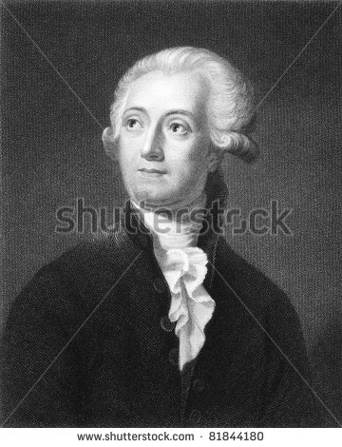
IMG05 | ver descripción y observaciones | Recurso F6 | Ilustración | Contenido | CN_10_13_REC90_IMG05n.jpg | 320 x 480 px | CN_10_13_REC90_IMG05a.jpg | 800 x 458 px |  | Realizarr ilustración igual a la imagen guía.
IMG06 | https://commons.wikimedia.org/wiki/Joseph_Proust | Recurso F6 | Fotografía | Contenido | CN_10_13_REC90_IMG06n.jpg | 320 x 480 px | CN_10_13_REC90_IMG06a.jpg | 800 x 458 px
IMG07 | 54428311 | Recurso F6 | Fotografía | Contenido | CN_10_13_REC90_IMG07n.jpg | 320 x 480 px | CN_10_13_REC90_IMG07a.jpg | 800 x 458 px | 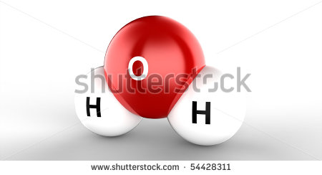
IMG08 | 89798266 | Recurso F6 | Fotografía | Contenido | CN_10_13_REC90_IMG08n.jpg | 320 x 480 px | CN_10_13_REC90_IMG08a.jpg | 800 x 458 px
IMG09 | ver descripción y observaciones | Recurso F6 | Ilustración | Contenido | CN_10_13_REC90_IMG09n.jpg | 320 x 480 px | CN_10_13_REC90_IMG09a.jpg | 800 x 458 px | 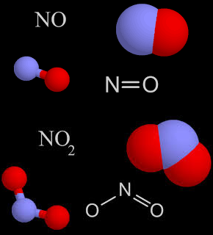 | Realizar ilustración igual a la imagen guía.

